关系图
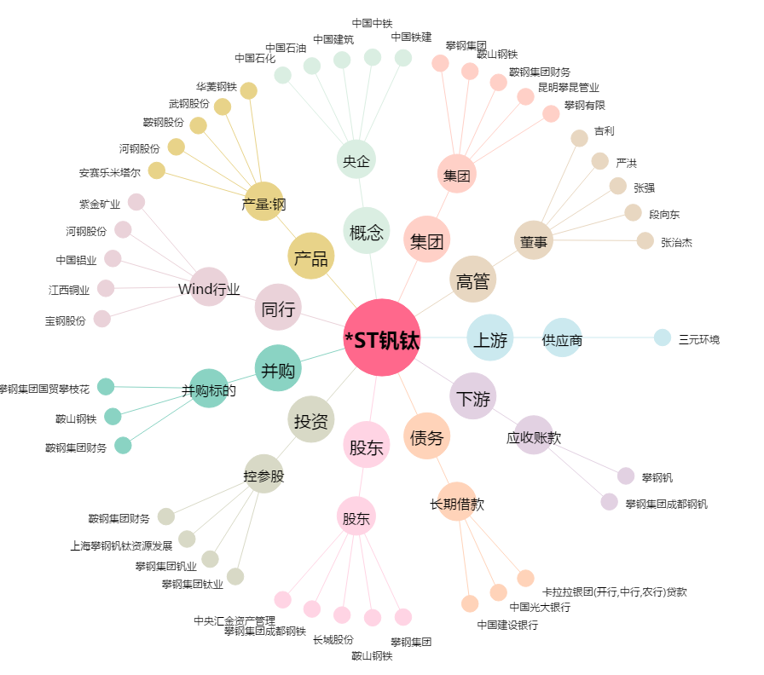
*ST钒钛[000629.SZ] - 关系概览图

